1-office
下記グローバルメニューを全ページに付けて下さい。

トップページの下記イメージを使用し、以降h2共通でお願いします。
（※画像不要。テキスト左寄せ。）
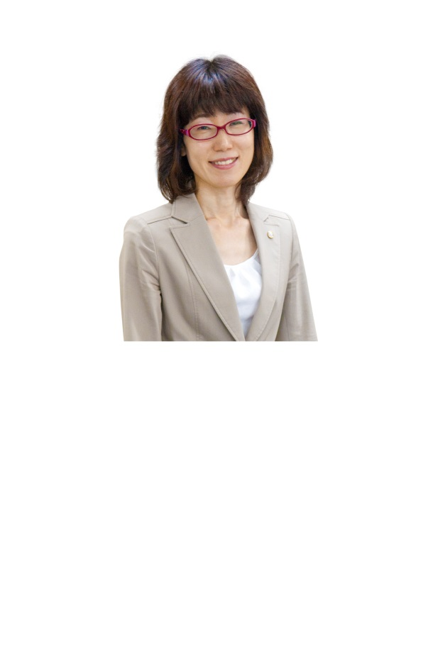

全ページに下記サイドメニューを付けて下さい。
ワイヤーで見えている範囲で画像をトリミングし、使用して下さい。

事業所紹介
h2
下記イメージを使用し、以降h3共通でお願いします。
（※矢印→は不要。テキスト左寄せ。形は長方形。）
配色（トップページ参考）
形（参考サイト： http://www.katamuki-soudan.com/）

広島の女性税理士です。相続など争い事になり易い問題を、客観的に解決致します。 普段相談できない相続のご相談にも親身になってお伺い致します！

h3
所長プロフィール

代表者名：
院長：
所在地：
略歴：
諫早滋子
税理士
広島
大手銀行 広島支店に5年勤務。窓口・手形交換業務に従事。結婚を機に退職。 3食昼寝付きの生活を2ヶ月満喫し、大手鉄鋼子会社へ就職し12年間勤務。営業事務として男性を献身的にサポート。 税理士試験4科目合格後、会計事務所へ転職。 6年半、法人・個人の確定申告。会社設立・清算手続き・相続・贈与の申告まで幅広く業務を経験後、独立し現在に至る。

ワイヤーで見えている範囲で画像をトリミングし、使用して下さい。

リンク設定（トップページのバナーを使用下さい）
「相続・贈与について」ページの最上部へリンク設定

画像

事務所概要

事務所名称：
所在地：
TEL/FAX：
営業時間：
いさはや税理士事務所
広島市中区八丁堀4番24号 キュラーズ女学院前5階
082-221-5701
月曜日～金曜日 9:00～18：00 （土曜日、日曜日はお休みをいただいておりますが、メールでのご相談については24時間受け付けておりますので、お気軽にお問合わせ下さい。）

対応地域

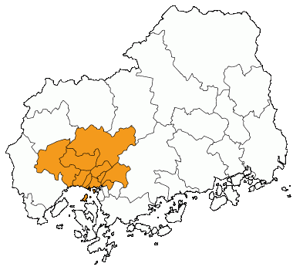

広島市、海田町、府中町その他可能な限り対応致します。

アクセスマップ

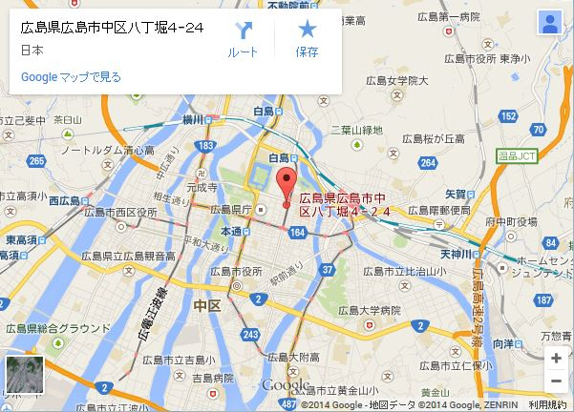

<iframe src="https://www.google.com/maps/embed?pb=!1m18!1m12!1m3!1d26337.79168691998!2d132.46322!3d34.39565300000001!2m3!1f0!2f0!3f0!3m2!1i1024!2i768!4f13.1!3m3!1m2!1s0x355aa2078a0f3455%3A0xff571c8827db7a2!2z5bqD5bO255yM5bqD5bO25biC5Lit5Yy65YWr5LiB5aCA77yU4oiS77yS77yU!5e0!3m2!1sja!2sus!4v1404299520642" width="600" height="450" frameborder="0" style="border:0"></iframe>

広島電鉄９号線「女学院前」駅より徒歩2分

↑ ページトップへ

ページトップへ

2-price
ワイヤーで見えている範囲で画像をトリミングし、使用して下さい。

料金案内

相続税の申告基本報酬額 50,000円に次の基準による報酬額を加算します。
※こちらに表記されている金額は、全て税込料金です。

【遺産の総額】

5,000万円未満（注1）
1億円未満
250,000円 （消費税込）
500,000円～（消費税込）
（注1）
相続税額は掛からないが、申告がひつような方
例）小規模宅地の減額や配偶者控除を受けて税金が掛からない方

※2億円以上は別途相談になります。
配色・雰囲気はサイトに合わせてお願い致します。

【共同相続人に対する報酬】

50,000円×（共同相続人）

【加算報酬】

財産評価額等の事務が複雑な場合等は、基本報酬額を除き、50％相当額を限度として加算させて頂きます。
（※）報酬額につきましては、ご依頼内容の業務量・複雑性・所要時間やお客様規模などにより異なります。詳しくはお気軽にご相談下さい。
尚、いさはや税理士事務所では、お客様おひとりおひとりとの関係を重視しております。 そのため料金につきましては、お客様個別の事情、環境およびご依頼案件の内容を直接税理士がお伺いしてからご提示させていただきます。 料金に関することについて、また具体的な税務業務のご相談につきましても、まずはお気軽にお問い合わせ下さい。お待ちしております。

トップページの下記イメージをの配色でお願いします。
（※テキスト配置はワイヤー通り）

初回60分相談無料！！
（※ご来所いただいた方に限ります）

↑ ページトップへ

ページトップへ

3-QA
ワイヤーで見えている範囲で画像をトリミングし、使用して下さい。

Q&A

生前に公正証書遺言を書いていた父。しかしその遺言書の内容では不満なので、遺言とは違う遺産分割をすることができますか。
Q：
配色・雰囲気はサイトに合わせてお願い致します。
以下同様。（強調に色を付けるだけで、ヘッダーレベルではありません。）

亡くなった方の意思である遺言を最優先すべきですが、相続人と受遺者(その遺言により財産をもらう人)との合意があれば、協議により分割をすることはできます。
ただし、遺言執行者が指定されている場合は、その遺言執行者に協議による分割を承諾してもらう必要があります。
A：

一度決まった遺産分割をやり直しすることはできますか。
Q：

納得がいかない等の理由で、一度は決まった遺産分割をやり直しすることはできます。
しかし、税務上は簡単にはいきません。相続人間で増減した財産は贈与があったものとみなされ、贈与税が課税されてしまいます。
A：

私は一人っ子で未婚のため子供もいません。将来私が亡くなった場合、相続人がいないのですが、財産はどうなりますか。
Q：

遺贈や寄付をする内容の遺言書があれば、亡くなった人の意思が尊重されますが、ない場合は、最終的には国に帰属されます。
A：

相続人の中に、認知症や障害者等がいる場合、どのように相続の手続きを進めたらいいのでしょうか。
Q：

家庭裁判所でその相続人の成年後見人を選任してもらい、選任された成年後見人がその相続人の代理となり、遺産分割協議に参加するようになります。
A：

相続税を納税するだけの現金が手許にありません。物納することはできますか。
Q：

物納は条件が厳しくなっていますので、基本的にはできないと思っていてください。現金で一括納付ができなければ、分割で納付していただくようになります。
A：

父が残した不動産。実は祖父の名義のままだった。この場合どうしたらいいのかわからない。
Q：

預貯金は、すぐに名義変更や解約をしているのてすが、不動産は名義変更をしなくても支障がないことが多いため、そのままにしているケースが見受けられます。 ですが、名義変更がされるまでは、売却することも貸すことも、担保にしてお金を借りることもできません。 一代前の相続財産であれば、共有者全員の合意を得ることは可能ですが、何代も前の財産となると、困難になってきます。 次に相続した人が困らないように、やるべきことは早目にしておく必要があります。 まずは、祖父の時の相続財産を調査し、共有者全員の合意を得た上で、今回の相続に入っていきます。 こういった面倒な手続きをお手伝いさせていただきます。
A：

相続人が全国に散らばっていて、なかなか意見がまとまらない。この場合、どうしたらいいのかわからない。
Q：

遺産分割協議は、日程を決めて全員参加が原則です。 しかし、仕事の関係や家族の問題もあり、なかなか日程を合わせるのも大変です。 そういった場合、当事務所では相続人全員の方の意見を聞いた上で、相続人全員が 納得できるような分割方法を提案させていただきます。
A：

同時に死亡した場合、相続はどうなるのか。
Q：

親と子・又は夫婦が同一事故などで死亡し、死亡の前後が不明の場合、同時に死亡したものと推定してその後 の相続が行われる。つまり、親と子又は夫婦の間では相続は発生せず、それ以外の相続人が相続することになります。
A：

例1） 父と長男が同一災害や事故等で死亡 の前後が不明の場合
配色・雰囲気はサイトに合わせてお願い致します。
以下同様。（強調に色を付けるだけで、ヘッダーレベルではありません。）

父の相続分
⇒母1/2
長男の子、長女、次男が各1/6
長男の相続分
⇒妻1/2
子1/2
■・・・他界
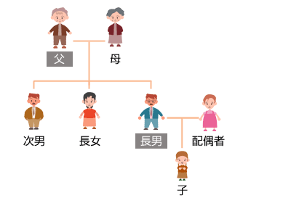

例2） 子供のいない夫婦で同一災害や 事故等で死亡の前後が不明の場合

長男Aの相続分
⇒Aの父母が各1/2
妻の相続分
⇒全て兄
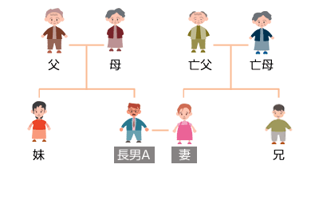

↑ ページトップへ

ページトップへ

4-contact
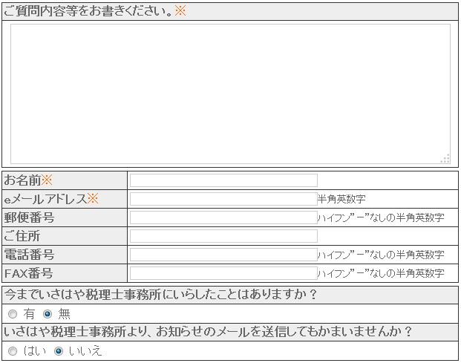

ワイヤーで見えている範囲で画像をトリミングし、使用して下さい。

お問い合わせ

お問い合わせフォーム

以下のフォームに入力のうえ、【送信】ボタンをクリックしてください。
※必須項目

 | 配色はサイトの雰囲気に合わせてお願い致します。

 | ご質問内容等をお書きください。※

 | お名前※
 | eメールアドレス※ | 半角英数字
 | 郵便番号 | ハイフン”-”なしの半角英数字
 | ご住所
 | 電話番号 | ハイフン”-”なしの半角英数字
 | FAX番号 | ハイフン”-”なしの半角英数字
 | 今までいさはや税理士事務所にいらしたことはありますか？
 | ○有 ○無

入力された個人情報は、いさはや税理士事務所からの連絡を目的で収集するものであり、原則として、 ご本人の承諾なく第三者に開示・提供いたしません。

配色・雰囲気はサイトに合わせてお願い致します。
以下同様。（強調に色を付けるだけで、ヘッダーレベルではありません。）
送信

プライバシーポリシー

1. 適切な個人情報の収集、利用、提供の範囲について

個人情報は、常に収集目的を明確に定め、その目的の達成に必要な限度において適正な方法で収集し、個人の同意を得た許諾範囲においてのみ利用および提供を行います。

2. 個人情報の保護管理・セキュリティ対策について

個人情報の漏洩、紛失、破壊、改ざん等の危険を防止するための適切な安全管理対策を行うととともに、必要な是正措置を講じます。

3. 個人情報取扱上の法令・規程について

個人情報を取扱う業務の遂行にあたっては、個人情報の取扱いに関する法令、国が定める指針その他の規範を遵守します。

4. コンプライアンス・プログラムの継続的改善について

個人情報の保護に万全を期すため、個人情報管理の仕組みを適宜見直し、継続的に改善していきます。

5. 個人情報の開示、訂正、利用停止等について
情報の開示、訂正、利用停止及び第三者提供停止の求めがあった場合は、請求者が本人であることを確認した上で、特別な理由のない限り、合理的な範囲及び妥当な期間で対応します。

6. 個人情報に関する苦情・相談・問い合わせについて

苦情・相談・お問い合わせ等があった場合は、誠実かつ迅速な対応に努めます。

↑ ページトップへ

ページトップへ

5-step
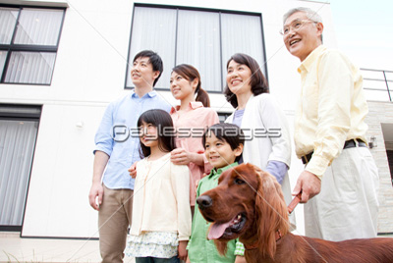

ワイヤーで見えている範囲で画像をトリミングし、使用して下さい。

相続事前対策

争族対策 ⇒ 納税資金対策 ⇒ 節税対策の順で対策が必要な理由
配色・雰囲気はサイトに合わせてお願い致します。

争族対策

「争族」がなぜ起こるのでしょうか。 それは、故人の想いや願いがはっきり見えていないからです。 相続は、必ずおこります。財産の多い少ないに関係ありません。 それまで、仲が良かった家族や兄弟姉妹でも、お金のこととなると話は別です。 身内のトラブルだからこそ、揉めると解決に導くのはとても困難になります。 だからこそ、自分の意思がハッキリしている間に、自分の想いや願いを遺すことが 一番大切なのです。
エンディングノート（遺言ノート）をご存知ですか？
エンディングノートとは自分にもしものことがあったときのために書き残しておくノートです。法的効力はありませんが、自分の希望を伝えることが出来ます。
遺言書の下準備や家族で相続について話し合うきっかけにエンディングノートをご活用下さい。

リンク設定
「エンディングノート」ページの最上部へリンク設定

トップページの下記イメージをの配色でお願いします。
（※テキスト配置はワイヤー通り）

＞＞エンディングノートの詳細はこちら

配色・雰囲気はサイトに合わせてお願い致します。
以下同様。

納税資金対策

相続税のかかる財産のうち、現預金の占める割合が約２０％で、土地・建物が約５０％ という結果がでています。（Ｈ１９年 国税庁統計年報書による） その為、即現金納付することが困難で、相続した土地・建物を売却して納税資金を捻出 することになります。 その土地・建物が、すぐ換金できるものであれば問題ないのですが、納税する為に自宅を 売却しなければならないということも考えられます。 そんなことにならないように、納税資金の対策をたてておく必要があります。

節税対策

税制改正は、毎年行われます。 節税対策をする場合は、現在の税制を基に対策をするのであって、将来的にこの税制が 変わってしまったら全く意味のないものにもなりかねません。 そのことを踏まえて節税対策は、するべきです。
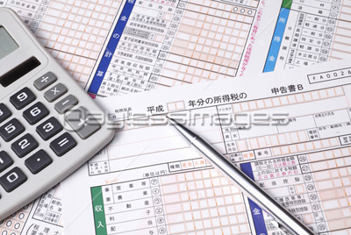

リンク設定
「相続の流れ」ページの最上部へリンク設定

＞＞ 相続の流れ
トップページの下記イメージをの配色でお願いします。
（※テキスト配置はワイヤー通り）

↑ ページトップへ

ページトップへ

ページトップへ

6-flow
ワイヤーで見えている範囲で画像をトリミングし、使用して下さい。

相続の流れ

相続の手続き、何をどうしたらよいかわからない・・・
配色・雰囲気はサイトに合わせてお願い致します。

相続の流れ

被相続人の死亡＝相続開始
配色・雰囲気はサイトに合わせてお願い致します。
以下、グレー部分は同様。

死亡届は7日以内です。
10ヶ月以内
4ヶ月以内
3ヶ月以内

相続人の確定 ※1 ＞＞詳しくはこちらです。
ページ内リンク設定
「相続の流れ」ページの#aへリンク設定

遺言書の有無確認

有ります
無いです

遺言書の検認

相続財産の確定と評価 ※2 ＞＞詳しくはこちらです。

ページ内リンク設定
「相続の流れ」ページの#bへリンク設定

限定承認・相続放棄

準確定申告

遺言執行者選任
遺産分割協議

遺産分割協議書
遺産分割調停

調停調書
遺産分割審判

相続財産の名義変更手続き ※3 ＞＞詳しくはこちらです。

ページ内リンク設定
「相続の流れ」ページの#cへリンク設定

相続税の申告と納付

#a
※1相続人の確定

故人の戸籍を調べる

故人に関して死亡の事実を記した戸籍謄本又は除籍謄本を取る。 ◆出生の事実がわかる除籍又は改定原戸籍まで遡って全ての戸籍を取り寄せる。
推定相続人の現在の戸籍まで戸籍謄本を取る。
各相続人の現住所は戸籍の附票を取り寄せて住民票を取る。
1.
2.
3.

相続放棄 限定承認の確認

相続欠格事由該当者や廃除された相続人がいないか調べる。

相続人の確定

#b
※2 相続財産の一覧表を作成する

何がどれだけあるのか一覧表を作成し、書き出ししてみましょう。 (プリントアウトをして書き込んでみて下さい。)

プラスの財産

トップページの下記イメージをの配色でお願いします。
（※テキスト配置はワイヤー通り）
以下同様。
☑ 現金 ☑ 預貯金 ☑ 株 ☑ 土地
☑ 建物 ☑ 生命保険 ☑その他
＞＞ プラスの財産確認書
はコチラ

リンク設定
別ウィンドウでPDFファイル「plus.pdf」が開くようにして下さい。

マイナスの財産

☑ 借入金 ☑ 賃貸物件の預かり敷金 ☑ 保証債務 ☑ その他
＞＞ マイナスの財産確認書
はコチラ

リンク設定
別ウィンドウでPDFファイル「minus.pdf」が開くようにして下さい。
#c
※3 相続財産の名義変更手続き

相続財産にならないもの（その当事者だけに貴族するもの）

・親権
・扶養料請求権
（具体化されているものは除く）
・恩給、年金、受給権
・使用貸借権など

＞＞ 手続きが必要な一覧
はコチラ

リンク設定
別ウィンドウでPDFファイル「process.pdf」が開くようにして下さい。
↑ ページトップへ

ページトップへ

7-trouble
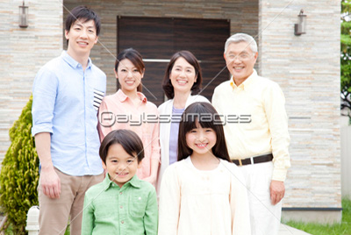

ワイヤーで見えている範囲で画像をトリミングし、使用して下さい。

相続で困っている方

相続でよくあること

◆一筆の土地（父名義）に長男一家と長女一家がそれぞれ家を建てて住んでいる。 父は長女一家と同居しているので、長女に多く遺産を遺したい。
一筆の土地に２家族以上の家が建っていると、その土地をめぐりトラブルになる可能性が高くなります。 トラブルになる前に、対策を立てておくことをおすすめします。
#a

更に詳しく！！
配偶者が先に亡くなっている場合、推定相続人【子供2人】の法定相続分は1/2ずつで、遺留分は1/4ずつとなります。
長女に多く遺産を遺したい。と言ってもこの遺留分1/4を侵害すると長男から 遺留分減殺請求をされることも考えられますので、長女の相続分は3/4を超えないようにする必要があります。
それを前提にして、まず土地を二つに分筆します。その時、長女の方の土地を広くする等、分筆割合を変えます。 その上で、区分に応じた遺言を作成します。
遺言には、何故長女の相続分の方が多いのか理由を書き遺しておくと、長女に比べて少ない財産となった長男も故人の意思を尊重し「争族」を避けることが可能になります。

ワイヤーで見えている範囲で画像をトリミングし、使用して下さい。

◆婚姻届を出していない内縁の妻と1/2ずつの名義で購入したマンションがある。 内縁の妻にマンションを遺したい。
民法の相続法では、婚姻届を出した正式の夫婦だけが配偶者としての相続権があります。
従って、内縁の妻には相続権がありません。 内縁の妻に遺産を遺したい場合には、遺言や生前贈与で対策をしておく必要があります。
#b

更に詳しく！！
内縁の妻と1/2ずつの名義で購入したマンション。 遺言や生前贈与がなく、相続人が権利を主張した場合は、内縁の妻は自分の名義の持分1/2しか権利がないので、安心した生活すら送ることができなくなってしまいます。
こうならないためにも遺言書は必要です。
ただし、相続人が遺留分の減殺請求をしてくる可能性も充分考えられますので、マンション以外で相続財産がある場合には遺言にマンションは内縁の妻に、その 他の財産は相続人に相続させる旨の記載をすることなど、相続人の遺留分にも配慮した遺言の内容にしておく必要があります。
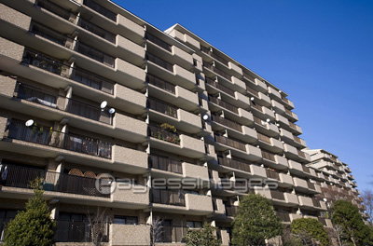

ワイヤーで見えている範囲で画像をトリミングし、使用して下さい。

#c
◆会社を経営をしていて、会社に貸している土地と建物と会社の株がある。経営は長女の夫が引き継ぐ。この場合どうすればよいのか・・・。
遺産のうち、会社がらみのものがあるときは生前から今後の会社の運営について話をしておかないと、会社関係者以外の相続人が相続した場合、納税資金を確保するため売却される可能性があり、会社経営が危なくなる可能性があります。

更に詳しく！！
会社の株式が中小企業者等で非上場株式等の場合については、一定の条件のもと、後継者が相続又は遺贈によりその会社の株式を取得し、経営していく場合には、贈与税または相続税の納税猶予制度を適用すれば、会社の株が他人の手に渡ることを防ぐことができます。
会社に貸している土地・建物については、できるなら個人保有ではなく会社保有の方が望ましいと思われますので、時期をみて個人から会社に売却という方法をとることをお勧めします。
事前に対策をたてておくことで、株は後継者である長女の夫が保有することで経営権をとることができ、土地・建物については会社の資産となるため、これからも会社を存続させていくことが可能となります。
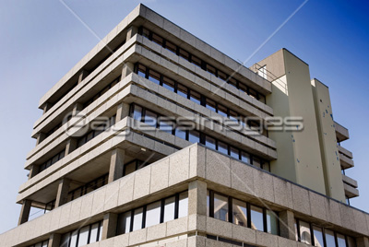

ワイヤーで見えている範囲で画像をトリミングし、使用して下さい。

#d
◆預貯金については、金融機関が死亡の事実を知らない場合は、キャッシュカード等で引出しすることが出来てしまいます。その場合は、遺産分割協議で対応する必要があります。 まずは、遺産分割協議を申し出て、相続財産の目録を作成し、相続人全員で相続財産の全容を把握することです。

更に詳しく！！

どうしても財産目録の作成を拒む場合や、遺産分割協議に非協力的な時は、家庭裁判所に調停を申立て、裁判所に遺産の開示を促してもらうことができます。


↑ ページトップへ

ページトップへ

8-legal_portion
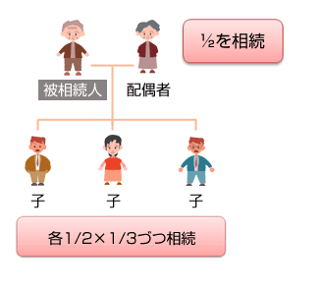 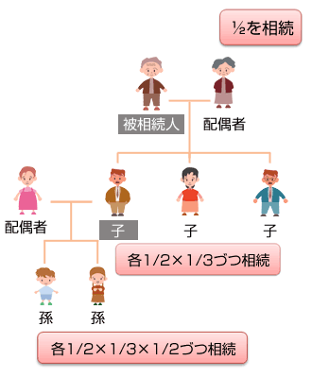

ワイヤーで見えている範囲で画像をトリミングし、使用して下さい。

法定相続分のパターン

法定相続分の基本的なパターン

1. 配偶者と子の場合
2. 子供が死亡し、孫がいる場合
配色・雰囲気はサイトに合わせてお願い致します。
以下同様

■・・・他界

3. 子供がなく、父母がいる場合
4. 子供がなく、父母も死亡し
兄弟姉妹がいる場合

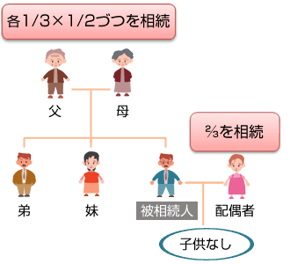
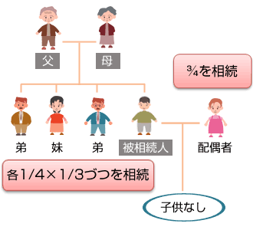

5. 子供がなく、父母がいる場合

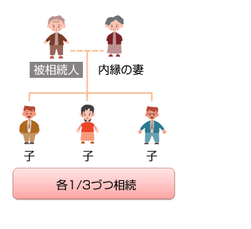

法定相続人にあたる人
法定相続人にあたらない人

・別居してるけど離婚届を出していない配偶者
・養子（普通養子縁組）に行った子
・養子縁組（特別（養子縁組）・普通（養子縁
組））した子
・認知された姻外子
・内縁の夫・妻
・養子縁組をしていない前妻の連れ子

遺留分の割合

・配偶者のみ→1/2
・配偶者＋子供→配偶者 1/4 子供 1/4
・子供のみ→1/2
・直系尊属→1/3
・配偶者と直系尊属→配偶者 1/3 尊属 1/6
・配偶者と兄弟姉妹→配偶者 1/2 兄弟 0

↑ ページトップへ

ページトップへ

ページトップへ

9-will
9 | 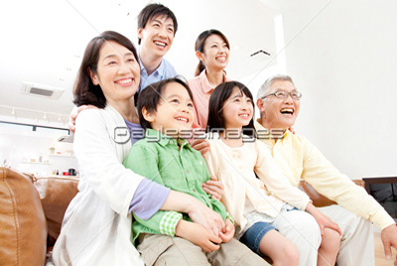

ワイヤーで見えている範囲で画像をトリミングし、使用して下さい。

ページ内リンク設定
「遺言書について」ページの「遺言が必要なケース」項目へリンク設定

遺言書について
ページ内リンク設定
「遺言書について」ページの「遺言ができること」項目へリンク設定
h2

遺言が必要なケース
遺言ができること
遺言書の方式
配色・雰囲気はサイトに合わせてお願い致します。
以下同様

自筆証書遺言
遺言の撤回
ページ内リンク設定
「遺言書について」ページの「遺言の方式」項目へリンク設定

◆遺言書に何をどのように書いたらいいのかわからない。
相続でもめる原因の一つは、亡くなった人の想いや願いがはっきり見えていないからです。誰もが、自分の想いを面と向かってストレートには言いづらいものです。 ましてや、財産に関わることを生前に明確な言動をしてしまうと、かえってトラブル になる心配があります。
まずは、今ある財産の棚卸しをし、その上で誰に何を残したいのか。 どうしたらトラブルにならないような遺言になるのか。 そういった悩みをいろいろな角度から検討し、サポートさせていただきます。
ページ内リンク設定
「遺言書について」ページの「遺言の撤回」項目へリンク設定

ページ内リンク設定
「遺言書について」ページの「自筆証書遺言」項目へリンク設定

更に詳しく！！

「遺言書」というとすぐに死をイメージしがちです。
財産が少ないから必要ない。兄弟の仲がいいから相続争いは考えられない。法律の定めどおりに分けてくれていい。等
このように考えて遺言書を残すことなく亡くなる人は沢山います。 しかし、財産がいくら少なくても死後相続の手続きは必ずやってきます。もし、遺言書がなければ必要以上に手続きに時間がかかり、その間、相続人全員の同意がない場合は預貯金を引き出すこともできません。
「遺言書」の目的は亡くなった人の想いや願いを形に残すことで争続を防ぐこと。 そして亡くなった後の相続手続をスムーズにしてくれることです。法律の定めに従って、一定の方式で作成しなければ、遺言書としての効力が失われることになります。

ワイヤーで見えている範囲で画像をトリミングし、使用して下さい。

h3
遺言が必要なケース

・子供がいないとき。
・先妻の子と後妻の子がいるとき。
・認知していない愛人の子がいるとき。
・事業を特定の相続人に承認させたいとき。
・婚姻届を出していない夫婦のとき。
・特定の財産を特定の人に与えたいとき、又は与えたくないとき。
・特別に財産を多く与えたい人がいるとき。

h3
遺言できること

・法律的効力をもたらすことができること。
法定相続分と異なる相続分の指定。
具体的遺産分割の方法を指定。
遺贈・寄付行為。
相続人の廃除。又は、その取り消し。
婚姻外の子供を認知する。
未成年者の後見人を指定する。
遺言執行者を指定する。
遺産分割の禁止。
遺贈減殺方法の指定。
相続人相互の担保責任の指定。
1.
2.
3.
4.
5.
6.
7.
8.
9.
10.
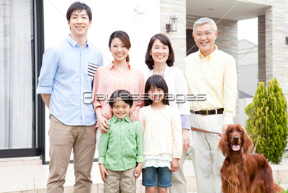

ワイヤーで見えている範囲で画像をトリミングし、使用して下さい。

・法律的な効力はないが、記載しておくことで遺言者の願いや想いが伝わるもの。

自分の葬儀や埋葬の方法の希望を遺す。 埋葬方法によっては法令上禁止される場合もあるので、希望する埋葬方法が実現可能かどうかは事前に調べておく必要があります。
家族への言葉や子供への遺訓など自分が伝えたいこと。 遺言書に記載した財産の分け方について、理由がわからなかったら遺された家族は想像するしかなく、お互いに疑心暗鬼になるかもしれません。 遺言書を遺したばっかりに、紛争の火種になる可能性もあり得るのです。 そうならない為にも、家族への心情を記載しておくことは大切なことです。
1.
2.

h3
遺言の方式

遺言には、普通方式と特別方式があります。 特別方式の遺言は、病気やケガ、その他の理由で死期が目の前に迫っている場合や、伝染病による入院や船舶内など隔離されている場合で、普通方式の遺言ができないとき例外的に認められているもので、通常は普通様式による遺言で作成します。

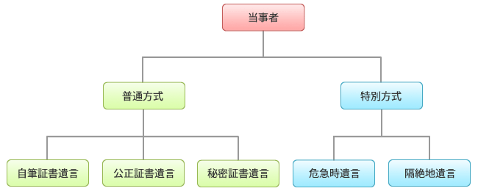

h4
自筆証書遺言

1．作成方法
遺言者が自ら自筆で作成する遺言書の方式 日付・氏名・全文が全て自筆でないとダメ。 本文とは別に財産目録を作成する場合の目録も自筆。

2．メリット
(1) 遺言書一人で作成することができる。
・遺言書が文字を書けない状態の時は、この方式で遺言書を
作成することはできない。
・夫婦や親子であっても共同で遺言書を作成することはできない。
(2) 作成の為の費用がかからない。
(3) 遺言を作成したこと、及び遺言の内容を他人に知られないようにできる。

3．デメリット
(1) 作成方法が厳格に定められていて、その方式に反すれば遺言が
無効になってしまう可能性がある。
(2) 紛失や改ざんの恐れがある。
(3) 日付・署名・押印が必要。
・遺言書には実際にその遺言書を書いた日付署名押印が必要。
・日付 ⇒ 平成○年○月○日 西暦○年○月○日 etc
・署名 ⇒ 通称やペンネーム等でも遺言者が誰か特定できればいい。
・押印 ⇒ 認印でいい。
(4) 検認手続きが必要。

4．保管方法
任意。 あまり厳重に隠してしまうと、相続人が遺言書を発見できず、遺言書を作成した意味がなくなってしまう可能性がある。

※公正証書の作成については、行政書士にご相談いただくか当事務所へお尋ね下さい。

h3
遺言の撤回

民法では「遺言者はいつでも遺言の方式に従ってその遺言の全部または一部を撤回することができ、前の遺言が後の遺言と抵触するときは、その抵触する部分については後の遺言で前の遺言を撤回したものとみなす」とされています。 つまり、生きている間はいつでも自由に遺言内容を撤回したり変更したりできるのです。

↑ ページトップへ

ページトップへ

ページトップへ

10-ending_note
ワイヤーで見えている範囲で画像をトリミングし、使用して下さい。

エンディングノート

遺産をめぐる争いは、なにもテレビドラマの世界だけの話ではありません。
もしもあなたが遺した財産で、あなたの大切な家族や愛する人たちが争い、けんかをしてしまったら、きっとあなたは悲しいですよね。
なぜ争いが起きると思いますか
それは、あなたの想いがきちんと伝わっていないからです。
それぞれの相続人がそれぞれ自分の主張をしてしまうと、円満に解決することはありません。争いは遺産の大小ではなく、相続人の各家庭のその時の経済的事情が加わり、感情的になってしまうと言われているからです。
また、あなたに何かがあったとき残された家族は、あなたの財産がどこにいくらあるかを把握していますか? 最近は配偶者であっても明らかにされていないケースが多いです。
相続の申告期限は亡くなった日から10ケ月以内と決まっていますので、どこにいくらあるのかを「探す」ということに時間を取られていると、すぐに時間は過ぎてしまいます。
こういったことを手助けしてくれる方法として「エンディングノート」というものがあります。ぜひ活用して、大切な家族にあなたの想いを遺してあげてください。

エンディングノートとは

家族に自分の想いや希望、過去の思い出など忘れて欲しくないことを伝えるためのツールです。わかりやすく言うと、自分史のようなものですね。遺言書と違い法的な効力はありませんが、財産がどこにいくらあって、それをどう分けたいかといったような希望も遺すことができます。
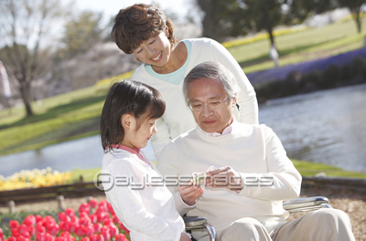

エンディングノートとは

何を書いたからダメとか、これを書いておかなければダメというような、形式はありません。基本的に自由に書くことができます。
面と向かってはなかなか話にくいこと、感謝の気持ちや苦労した想い出など遺しておくのもいいですね。本屋さんに行くと、いろいろな種類の「エンディングノート」が並んでいますので、自分にあったものを買ってくるという方法もありますし、パソコンを使うことができれば、エクセルやワード等に入力して残しておくということもできます。
●誰に何をいくら渡したいですか
●病気になったらどんな治療を望みますか
●どんなお葬式にしたいですか(お葬式には誰を呼んで欲しいですか)
●死後の法要やお墓はどうして欲しいですか
希望と一緒に、ぜひその理由も書いておいてください。それが大切です。その一言があるだけで、揉めずにすむかも知れません。

エンディングノートとは

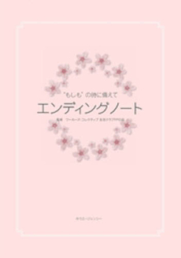
もしも認知症になってしまったら・・・
他人事だと思っていたことが、ある日突然起こるかも知れません。そんな時でも自分の意識がハッキリしている間に、「エンディングノート」に記しておくことで、家族は迷うことなくいろいろなことを進めることができます。
おひとり様の場合は・・・
一人っ子で結婚もしていないし子どももいない。未婚ではないけど離婚してそれっきりひとり、子どもがいない。そんな人にも「エンディングノート」は書いておいて欲しいです。

↑ ページトップへ

ページトップへ

ページトップへ

11-donation
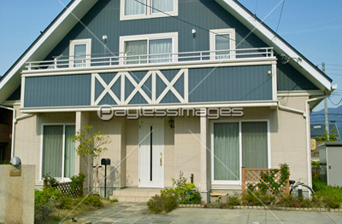

ワイヤーで見えている範囲で画像をトリミングし、使用して下さい。

ページ内リンク設定
「贈与について」ページの「住宅取得等資金の非課税とは」項目へリンク設定

贈与について
ページ内リンク設定
「遺言書について」ページの「相続時精算課税制度とは」項目へリンク設定

住宅取得等資金の非課税とは
相続時精算課税制度とは
暦年贈与、相続時精算課税制度、住宅取得等資金の非課税「早わかり表」
配色・雰囲気はサイトに合わせてお願い致します。
以下同様

ページ内リンク設定
「遺言書について」ページの「暦年贈与、相続時精算課税制度、住宅取得等資金の非課税「早わかり表」」項目へリンク設定

住宅取得資金の贈与

自分が居住するための住宅を購入する場合、父母や祖父母等からその資金の贈与を受けても一定の要件に該当していなければ、贈与税が掛からない、または相続の時に清算することができる特例があります。
適用にあたっていくつか注意点がありますので、内容をまとめてみました。
気になることは、お気軽にご相談下さい！！

ワイヤーで見えている範囲で画像をトリミングし、使用して下さい。

住宅取得等資金の非課税とは

直系尊属である両親、祖父母などから住宅取得資金として贈与を受けた場合に、一定の金額が非課税となる制度です。

1.適用対象
配色・雰囲気はサイトに合わせてお願い致します。
以下同様
（1） 自分が居住するために、住宅を建築したまたは新築の建売住宅を取得した場合。
（2） 上記（1）と共にする土地、もしくは土地の上に存する権利の取得をした場合。
（3） 中古住宅の取得、または中古住宅の取得と共にする土地、もしくは土地の上に
存する権利の取得をした場合。
（4） 居住している住宅用家屋について行う増改築またはその家屋についての増改築と
共にする土地、もしくは土地の上に存する権利の取得をした場合。
（5） 住宅の新築等に先行してその敷地の用に供される土地等を取得する場合。
（6） 中古住宅の場合は建物の築年数が、マンション等耐火建築物なら25年、
木造等耐火建築物以外なら20年以内であること。

2.建物の引渡し期限

原則として、贈与を受けた年の翌年3月15日までに住宅の取得や一定の増改築などに充て、かつその住宅に居住することが必要です。やむを得ない事情で居住できない場合には届出が必要です。

この制度を適用する時のポイント
ワイヤーで見えている範囲で画像をトリミングし、使用して下さい。

（1） 売買契約を締結しただけでは、特例を適用することができません。
（2） また、請負契約により住宅用家屋の新築（注文建築）をする場合には、その贈与を
受けた年の翌年3月15日現在において、その家屋が「棟上げ」が完了していれば
「新築」とみなされます。
しかし、建売住宅を取得する場合には、同じ「棟上げ」の状態では取得したとみなさ
れません。
（3） 住宅取得等をするための資金に限定されています。従って、当初ローン等で住宅を
購入し、その後贈与者から贈与を受けてローンを返済しても特例を適用することは
できません。
また、資金繰りの県警でとりあえず本人が自己資金で住宅を購入し、その後贈与者
から住宅の資金を贈与してもらっても対象になりませんので注意して下さい。

相続時精算課税制度とは

相続の時に清算することを前提に、相続関係にある親から子へ生前贈与を行いやすくするための制度です。
贈与の額が非課税枠を超えた場合、一律20％の税率で課税され、その贈与税は相続の時に贈与財産を相続財産に加算して計算された相続税額から控除されます。また贈与税額が相続税額を上回る場合には還付されます。
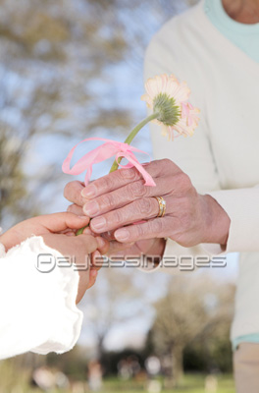

ワイヤーで見えている範囲で画像をトリミングし、使用して下さい。

暦年贈与、相続時精算課税制度、住宅取得等資金の非課税「早わかり表」

 | 配色はサイトの雰囲気に合わせてお願い致します。
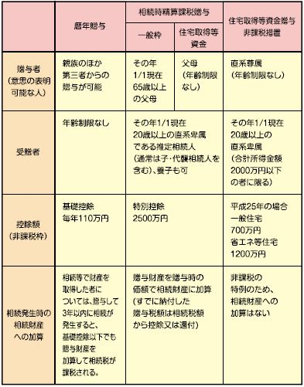
 |  | 暦年贈与 | 相続時精算課税贈与 |  | 住宅取得等資金贈与 非課税措置
 |  |  | 一般枠 | 住宅取得等資金
 | 贈与者 （意思の表明可能な人） | 親族のほか 第三者からの 贈与が可能 | その年 1/1現在 65歳以上 の父母 | 父母 （年齢制限なし） | 直系尊属 （年齢制限なし）
 | 受贈者 | 年齢制限なし | その年1/1現在 20歳以上の直系卑属 である推定相続人 （通常は子・代襲相続人を含む）、養子も可 |  | その年1/1現在 20歳以上の直系卑属 （合計所得金額2,000万円 以下の者に限る）
 | 控除額 （非課税枠） | 基礎控除 毎年110万円 | 特別控除 2,500万円 |  | 平成26年の場合 一般住宅 500万円 省エネ等住宅 1,000万円
 | 相続発生時の 相続財産への 加算 | 相続等で財産を 取得した者については、 贈与して3年以内に 相続が発生すると、 基礎控除以下でも贈与 財産を加算して相続税が 課税される。 | 贈与財産を贈与時の価格で相続財産に加算 （すでに納付した贈与税額は相続税額から控除または還付） |  | 非課税の特例のため、 相続財産への加算はない

※まとめ
平成26年に贈与を受けた場合、住宅取得等資金の贈与と暦年贈与を合わせると、最大で1,110万円までが非課税になります。また、住宅取得等資金の贈与と相続時精算課税制度を合わせると最大で3,500万円まで非課税になります。

↑ ページトップへ

ページトップへ

ページトップへ

12-about_inheritance
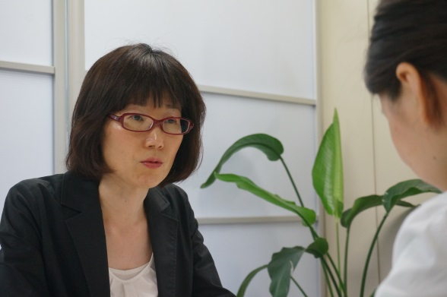

ワイヤーで見えている範囲で画像をトリミングし、使用して下さい。

相続・贈与について

広島市中区に事務所を構える『いさはや税理士事務所』。女性ならではのやわらかい雰囲気を生かし、デリケートな相続相談の分野に力を入れています。相続の際に留意する点のほか、税理士事務所のかしこい利用法、女性税理士に相談するメリットなど、様々なお話をインタビュー形式でご紹介します。

いさはや税理士事務所が相続に注力している理由
ワイヤーで見えている範囲で画像をトリミングし、使用して下さい。

現在、ご事務所は開業されてどのくらいになられますか。

今年で開業5年目という節目の年を迎えます。元々は自宅からスタートし、平成23年1月にこちらに移ってまいりました。
税理士1人の小規模な事務所ではありますが、その強みを生かし、お客様のお困りごとに対して親身にご対応できたらと考えます。

ご事務所によっても、得意分野のようなものはあるのでしょうか。

企業から個人まで幅広く対応していますが、特に相続関係のご相談には注力していますね。きっかけは、母方の祖母を亡くしたときに、家族で揉めごとが生じたからでした。
相続税がかかるような大問題には至りませんでしたが、相続がいかに大変なことかを身をもって知りました。
私がテーマに掲げているのは、“揉めない相続の対策”です。相続税がかかる、かからないではなく、どうやって相続を円満に進めていくかを考え、導いてあげることが弊事務所の役割だと考えています。

女性税理士事務所の強み

相続関係というと、専門性が高い分、難しいイメージがあります。

確かに、一般の方にはなじみがなく、どうしても専門性の高い分野になるかもしれません。それもあってか、相続問題を得意とされている税理士は、ベテランの男性の先生が多い印象を受けます。
もちろん、豊富な経験をもとに的確なアドバイスがなされるとは思いますが、デリケートな話題ゆえ、女性税理士の方が相談しやすいこともあると考えます。
今まで来社された中には、「年配の男性の先生で敷居が高いイメージがあり、聞きたいことが8割くらいしか聞けなかった」というお客様もいらっしゃいました。

女性税理士事務所さんですと、相談にいらっしゃる方は、女性のお客様が多いのですか？

企業から個人まで幅広く対応していますが、特に相続関係のご相談には注力していますね。きっかけは、母方の祖母を亡くしたときに、家族で揉めごとが生じたからでした。相続税がかかるような大問題には至りませんでしたが、相続がいかに大変なことかを身をもって知りました。
私がテーマに掲げているのは、“揉めない相続の対策”です。相続税がかかる、かからないではなく、どうやって相続を円満に進めていくかを考え、導いてあげることが弊事務所の役割だと考えています。

相続の期間はずっと、お客様に付きっきりになられるのですね。
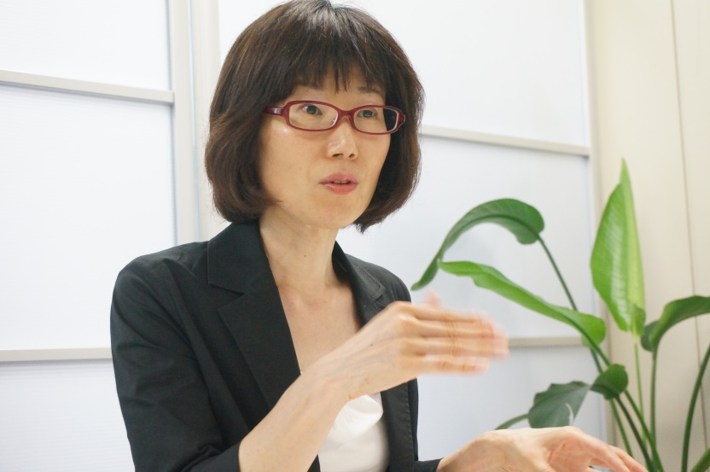
ワイヤーで見えている範囲で画像をトリミングし、使用して下さい。
もちろんです。相続は申告期間までが長く、お客様が不安になられることが想定されます。こちらの対応がスムーズですと、安心されますから、密に連絡を取り合うことを心がけています。
無学であって当然ですから、スケジューリングからその都度のフォローまで、一貫して頼っていただきたいと願います。

お客様への配慮について

お客様に安心いただけるよう、工夫されていることはありますか。

相続は、色々な税金軽減の特例が用意されており、場合によっては相続税額が大きく変わる場合があります。そのため、最初のカウンセリングでプランをしっかりお見せする必要があるのです。
お客様がお打ち合わせにいらっしゃると、申告期限の提示後、財産、相続人を確定し、相続財産の分割方法を決めて、プランを作成します。金額が概算で出たあと、お客様には預金関係の残高証明をとっていただきます。
私の方では、同時進行で土地の評価を進めます。相続の中でも土地の評価は、場所や形によって価値が変わるため、難しい分野です。地図上では判断しかねる分、自ら現場に足を運んで、測量を行います。
その後、残高証明が上がってきたら、土地の評価と合体させ、金額に問題がなければ相続人様の中で配分します。先程も申し上げたように特例もございますので、税金が少なくなるようなプランをはじめ、いくつかのパターンをご提案します。もちろん、お客様のニーズがどこにあるのかによって変わってきますから、選ぶのはお客様です。
ご納得いただくまでご相談いただき、相続人様同士のしこりが残らないようにと考えます。

相続の案件は、一件につきどのくらいの期間を要するものなのでしょうか。

まず、お客様に預貯金の残高を算出していただくのに1ヶ月～1ヶ月半ほどかかります。私の方では、同時進行で土地の評価を進め、残高証明とのすり合わせを行います。
ここまでが約2ヶ月です。ただし、これは亡くなられてから申告期限まで猶予がある場合です。
今までで一番短期間の場合、約3ヶ月で同作業を行うこともありました。申告が必要だと思ってらっしゃらず、税務署から書類が届いた後にご相談に来られたケースです。申告期限が迫っているので、お客様にも協力していただき、分かっているものから概算で進めました。

ワイヤーで見えている範囲で画像をトリミングし、使用して下さい。

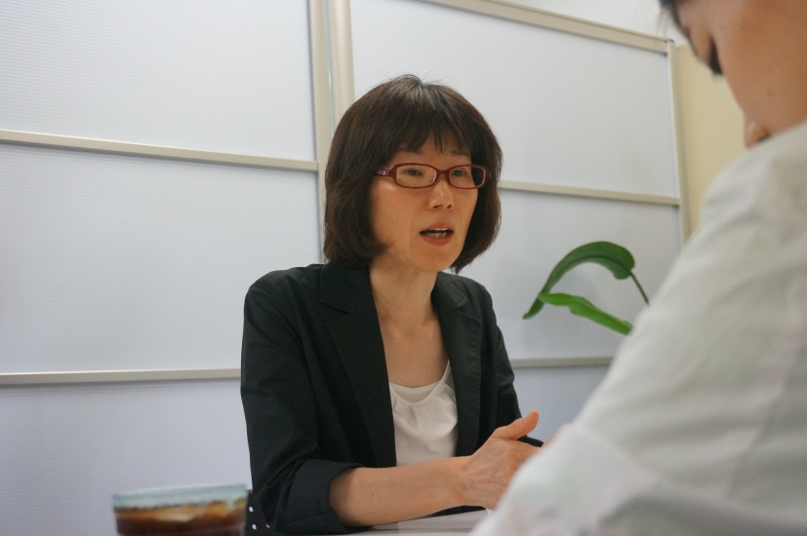
相続の案件が難しいと言われる所以を教えてください。

経理代行や会計税務のように、フォーマット化ができない点にあると思います。
相続の場合、財産の種類、家族構成やそのまわりの環境などトータルで考えるため、同じ例は二度とないといっても過言ではありません。また、お客様の感情も入ってまいりますから、中立的な立場で進行することも難しさのひとつです。
過去には、相続人様間で意見が異なり、何度も遺産分割をやり直し、申告期限の一カ月前にようやく印鑑を押していただいたケースもありました。
データでは解決できない難しさがあるため、たくさんの事例に関わりたいと考えています。

お話をうかがっていると、カウンセリングの大切さが身にしみました。
先生のスタンスをお教えいただけますか？

お客様はご自分が抱えている悩みについて、最後まで真剣に考えてくれる専門家をお捜しなのです。だからこそカウンセリンでは、よくお悩みを聞くことに留意しています。相手のニーズを理解しなければ、問題点がどこにあるかがはっきりしないまま作業することになりますから。
カウンセリングは、お客様との信頼関係を築く一番大切なプロセスです。女性ならではの細やかさ、真摯な姿勢で臨めたらと思います。

今後の展開について

先生は、女性士業の先生方とネットワークを組まれていると聞きました。

お客様からご相談を受けたとき、自身の専門分野以外は、お客様のご判断に一任することになります。分からないことだらけの中で専門家を探し、お困りごとを一から説明し、理解してもらうことは非常に難しいことです。それを解決するシステムが必要と考え、司法書士の先生が中心となり立ち上げられたのが、女性だけで構成された士業ネットワークグループです。
現在、私のほかに、行政書士、弁護士、社会保険労務士、司法書士、土地家屋調査士の先生が所属しています。このネットワークには、それぞれが専門知識を生かし、連携し合うことで、お客様に貢献できるメリットがあります。
例えば、会社を設立する場合、設立時に行政書士と司法書士、労務関係で社会保険労務士、税務で税理士と、トータルなサポートが必要となります。
信頼できる先生方と関係を築きながら、お客様により的確なアドバイスができたらと考えます。

最後にこれからのビジョンをおうかがいできますか。
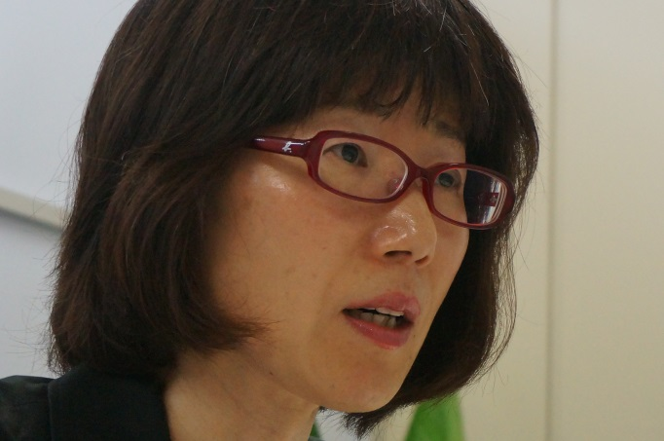
ワイヤーで見えている範囲で画像をトリミングし、使用して下さい。
飲食業のお客様のバックアップに力を入れることです。飲食業界は、他の業種とは切り口が異なり、売上を伸ばすのは最も難しい業界と言われています。そこをうまくコントロールできる仕組みを作りたいというのがひとつです。
相続の方では、“揉めない相続の対策”を打ち出していきたいと考えます。相続関係は亡くなられてからという印象ですが、実は事前に対策することもできます。無用な混乱を避ける方法のひとつとして、エンディングノートが有効です。エンディングノートは家族への伝言、葬儀・埋没方法、財産や保険の情報、家系図など多岐にわたる項目を書き溜めておくものですので、遺言書の下準備としてご利用いただけたらと思います。
現在までの道筋があることで税理士は相手のことを知り、より的確なアドバイスができると考えますから。「こんなことを相談していいのか」と心の中で留めるのではなく、気楽に足を運んでいただけたら嬉しいですね。

↑ ページトップへ

ページトップへ

